Solicitud gráfica
 | Área: | Matemáticas |  |  | Fecha:
 | Grado: | 9 |  |  | 2015-11-18
 | Título del tema: | El estudio de la gráfica de una función |  |  | ¿Cuaderno de estudio o recurso? | Recurso
 | Editor: | Luisa Fernanda Nivia |  |  | Motor del recurso | M10B

 | Código guión o recurso: | MA_09_05_CO_REC_230 | ← Para determinar este código, visite la hoja de Ayuda
 |  |  |  |  | ESPECIFICACIÓN DE ARCHIVOS A ENTREGAR
Núm. | Archivo Shutterstock o ruta en web | Imagen para: | Tipo | Ubicación de la imagen en el recurso M10B | Nombre imagen SMALL | Tamaño imagen SMALL | Nombre imagen ZOOM | Tamaño imagen ZOOM | Descripción | Observaciones
IMG01 | Descripcion | Recurso M10B |  | Contenido | MA_09_05_CO_REC_230_IMG01.png | 273 x 51 px |  |  | 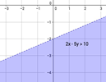 | debe aparecer, sin que se demarque el punto (-1, -4)
IMG02 | Descripcion | Recurso M10B |  | Contenido | MA_09_05_CO_REC_230_IMG02.png | 273 x 51 px |  | 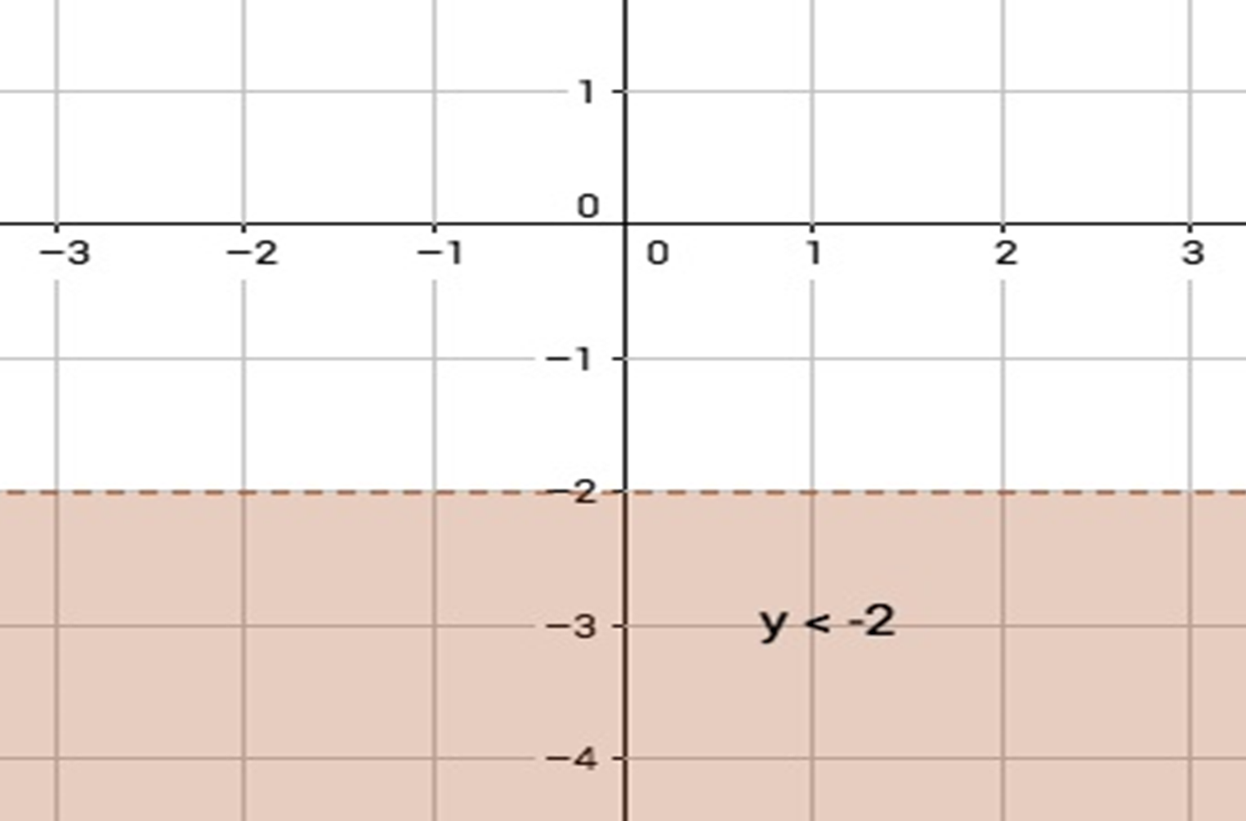 |  | debe aparecer, sin que se demarque el punto (-1, -4)
IMG03 | Descripcion | Recurso M10B |  | Contenido | MA_09_05_CO_REC_230_IMG03.png | 273 x 51 px |  |  | 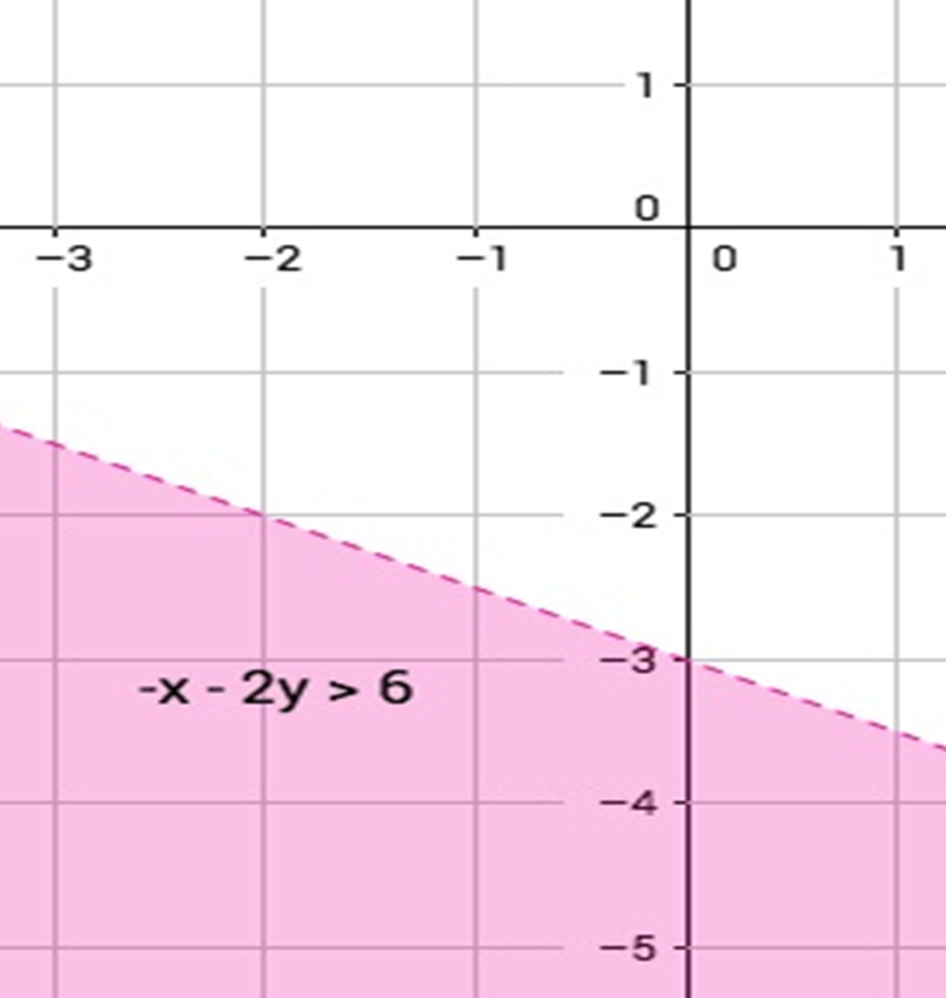 | debe aparecer, sin que se demarque el punto (-1, -4)
IMG04 | Descripcion | Recurso M10B |  | Contenido | MA_09_05_CO_REC_230_IMG04.png | 273 x 51 px | 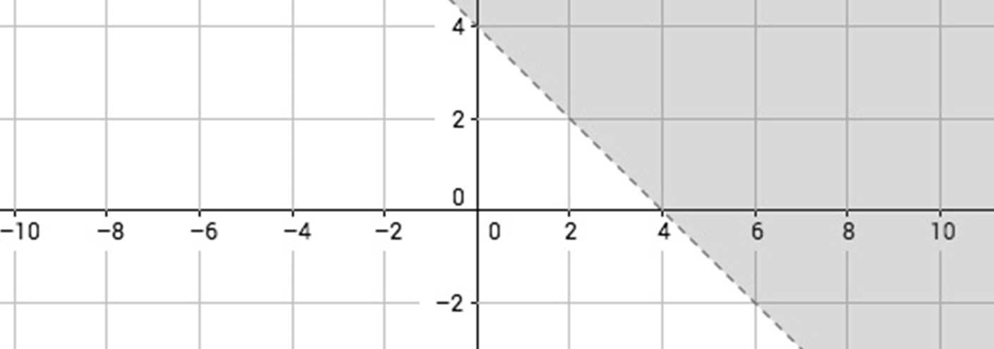 |  |  | debe aparecer, sin que se demarque el punto (6,2)
IMG05 | Descripcion | Recurso M10B |  | Contenido | MA_09_05_CO_REC_230_IMG05.png | 273 x 51 px |  |  |  | debe aparecer, sin que se demarque el punto (6,2)
IMG06 | Descripcion | Recurso M10B |  | Contenido | MA_09_05_CO_REC_230_IMG06.png | 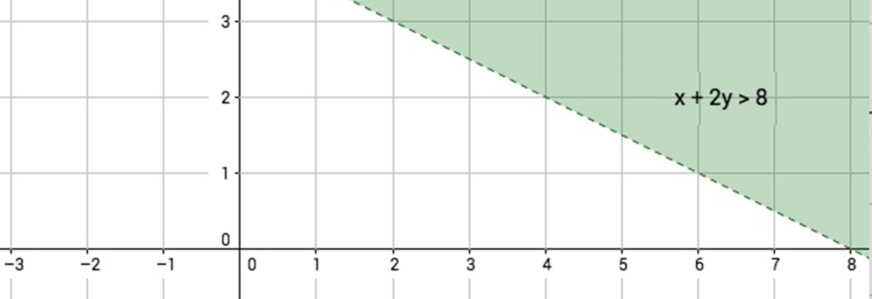 273 x 51 px |  |  |  | debe aparecer, sin que se demarque el punto (6,2)
IMG07 | Descripcion | Recurso M10B |  | Contenido | MA_09_05_CO_REC_230_IMG07.png | 273 x 51 px | 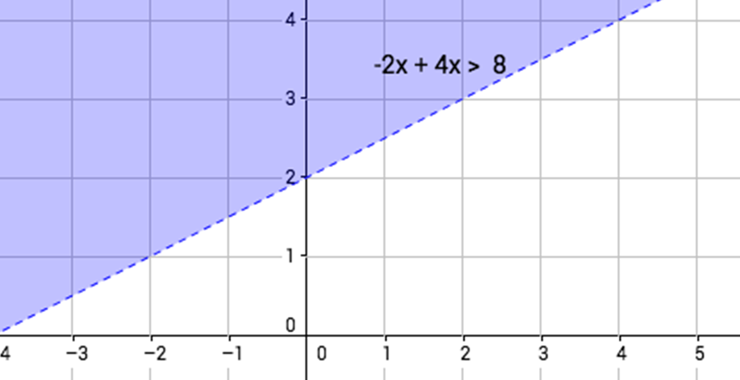 |  |  | debe aparecer, sin que se demarque el punto (-3,4)
IMG08 | Descripcion | Recurso M10B |  | Contenido | MA_09_05_CO_REC_230_IMG08.png | 273 x 51 px |  |  | 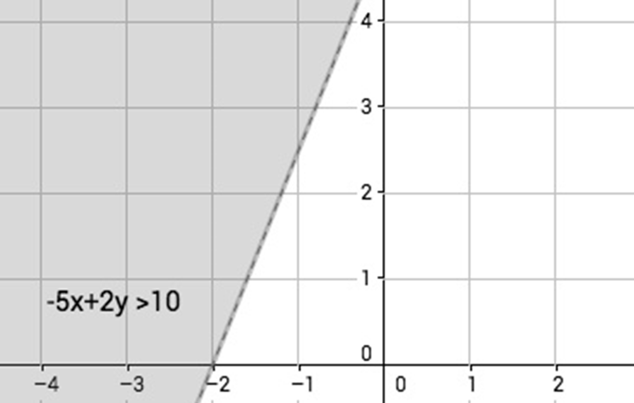 | debe aparecer, sin que se demarque el punto (-3,4)
IMG09 | Descripcion | Recurso M10B |  | Contenido | MA_09_05_CO_REC_230_IMG09.png | 273 x 51 px |  | 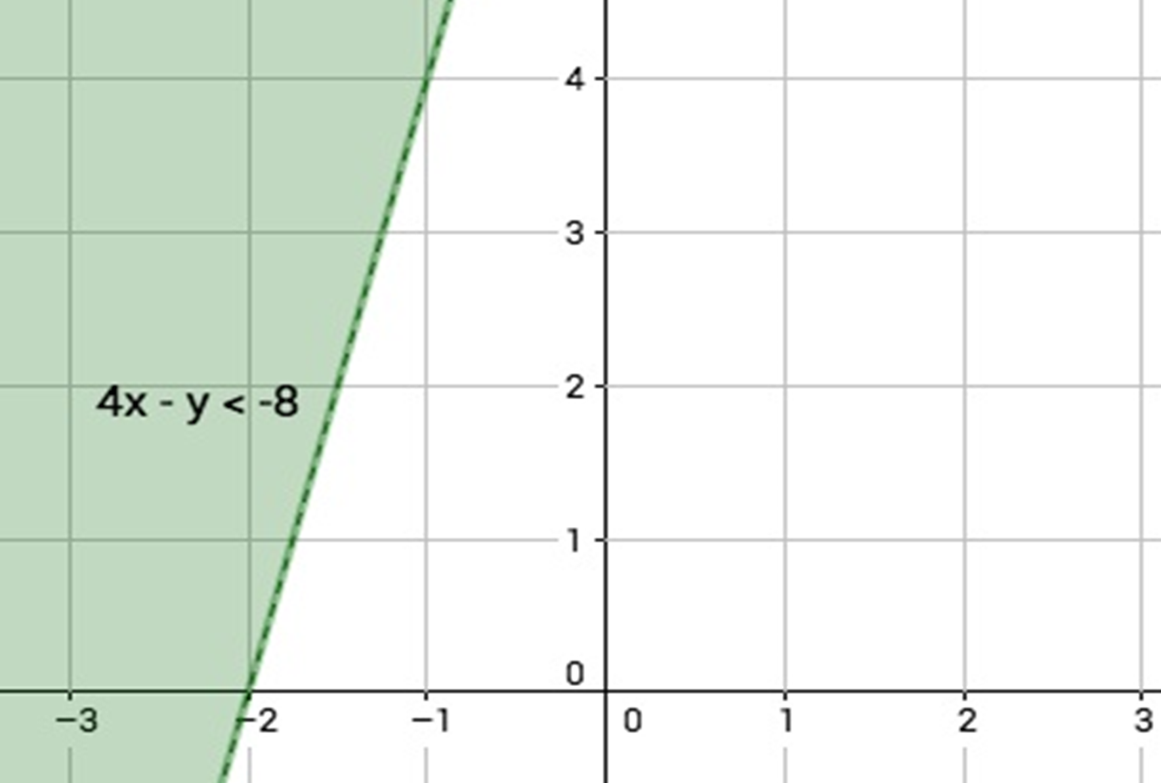 |  | debe aparecer, sin que se demarque el punto (-3,4)

